关系图
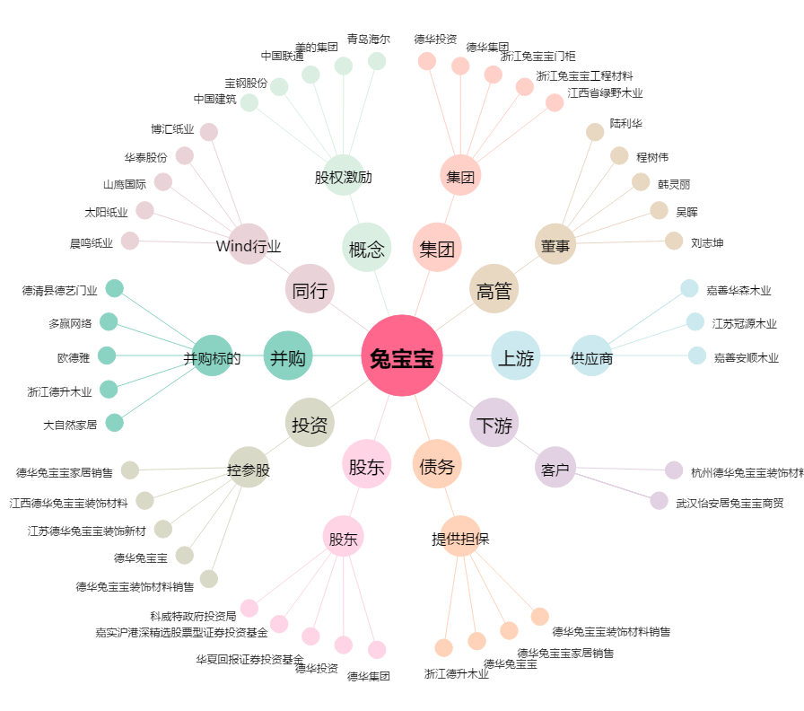
兔宝宝[002043.SZ] - 关系概览图

